상품제안서
MOCO 워터드롭 수성볼펜 0.7mm | 상품코드: S38144

 |  |  |  |  |  |  | 02-713-8555 | www.synergygift.co.kr
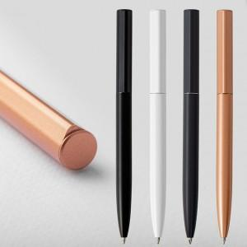 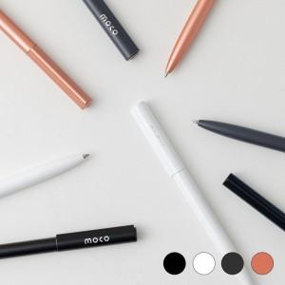 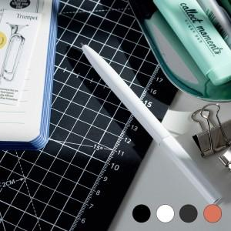

【상세/제작정보】

【인쇄/포장옵션】 | 레이저 / 사바리케이스

【공급단가】 | 수량 | 100~ | 300~ | 1,000~ | 3,000~ | 10,000~
*VAT별도 | 매트블랙 | 3,510원 | 3,350원 | 3,190원 | 3,140원 | 3,030원
 | 매트화이트 | 3,510원 | 3,350원 | 3,190원 | 3,140원 | 3,030원
 | 매트차콜 | 3,510원 | 3,350원 | 3,190원 | 3,140원 | 3,030원
 | 메탈릭 로즈골드 | 3,510원 | 3,350원 | 3,190원 | 3,140원 | 3,030원

【상품 URL】 | https://www.synergygift.co.kr:443/src/goods_detail.php?gdno=38144

